Sheet1
お小遣い帳 （一週間）

 |  | 月 | 火 | 水 | 木 | 金 | 土 | 日
出ていったお金 | えんぴつ | 80 |  |  | 160
 | ノート | 100 |  |  |  | 200
 | 消しゴム |  |  |  |  |  |  | 100
 | お菓子 | 200 |  | 100 |  |  |  | 150
合 計 |  | 380 | 0 | 100 | 160 | 200 | 0 | 250
入ってきたお金 | お手伝い お買物 | 100 |  |  |  |  | 100
 | 父親の 肩たたき |  |  |  | 500 |  |  | 500
 | 食事の 後片付け | 50 |  | 150 |  |  | 50

合 計 |  | 150 | 0 | 150 | 500 | 0 | 150 | 500

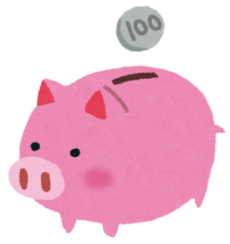
 | 先週の残ったお金 |  |  |  | ¥300
 | 今週の入ってきたお金の合計 |  |  |  | ¥1,450
 | 合計《収入》 |  |  |  | ¥1,750

 | 出ていったお金の合計《支出》 |  |  |  | ¥1,090

 | 《収入》－《支出》 |  |  |  | ¥660

